Feuil1
 | Production et Commercialisation de |  |  |  | Service développement Produit
 | Biscuiterie Chocolaterie et Confiserie |  |  |  | Mar-19
 | LANCEMENT PRODUIT |  |  |  | Date : | 2020-01-14
 |  |  |  |  | REF | 23

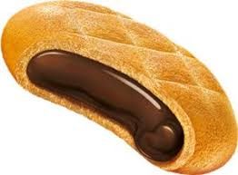
 | LE PRODUIT
Ligne de production : | Imaforni
Type de produits : | Biscuit
Description : | Biscuit fourrée a la creme gout cacao
Marque Commercial: | Maxon
Target: | Biskrem

Loncement du produits : | 2020-01-15

 | CARACTERISTIQUE
Format du produit : | Rond |  |  | Pate : |  | 70%
Poids Pcs | 9,5 g |  |  | Fourrage : |  | 30%
Poids paquet | 38 g |  |  | Enrobage : |  | 0%
Dimension : | ⌀ 39 - 40 |  |  | Caramel : |  | 0%
Ingrédient spécifique : |  |  |  | Parfum |  | patte blanche fourrée cacao / patte noir fourré cacao

 | CONDITIONNEMENT
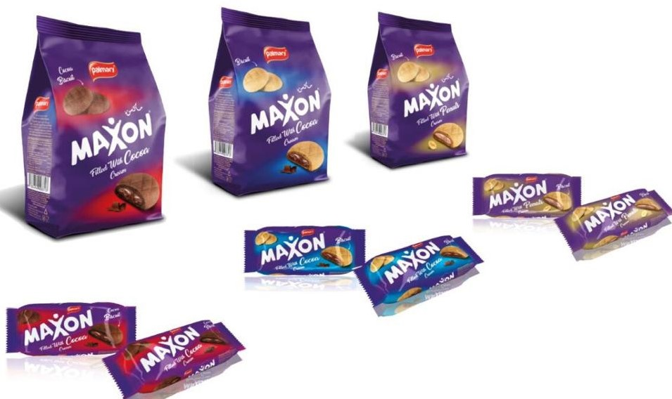
Forma Paquet: |  | en pile 2 x 2/ 2x4/ sachet/ family
Nombre de pcs par pack : |  | 4 et 8 et sachet/ family
Nombre de pack par boite : |  | 24x4 et 24x8/ sachet/ family
Nombre de boite / caisse : |  | /

 | PACKAGING
Film (support): | 20 / 20 |  |  | Boite (Support) : | Contre collé
laise (mm):/pas de coupe (mm): x4 | 150/140 |  |  | Dimension x24x4 | (315 x 182 x 115)x24x4
laise (mm):/pas de coupe (mm): x8 | 180*220 |  |  | Dimension x24x8 | 325x175x128
Soudure : | hot Seal |  |  |  | /
 |  |  |  |  | /

 | SIGNATURE
Service développement Produit |  |  | Service R & D |  | Service Infographie

